Sheet
Оборудование: CCS 4066SL (E2206.046.00)
Схема:новая схема
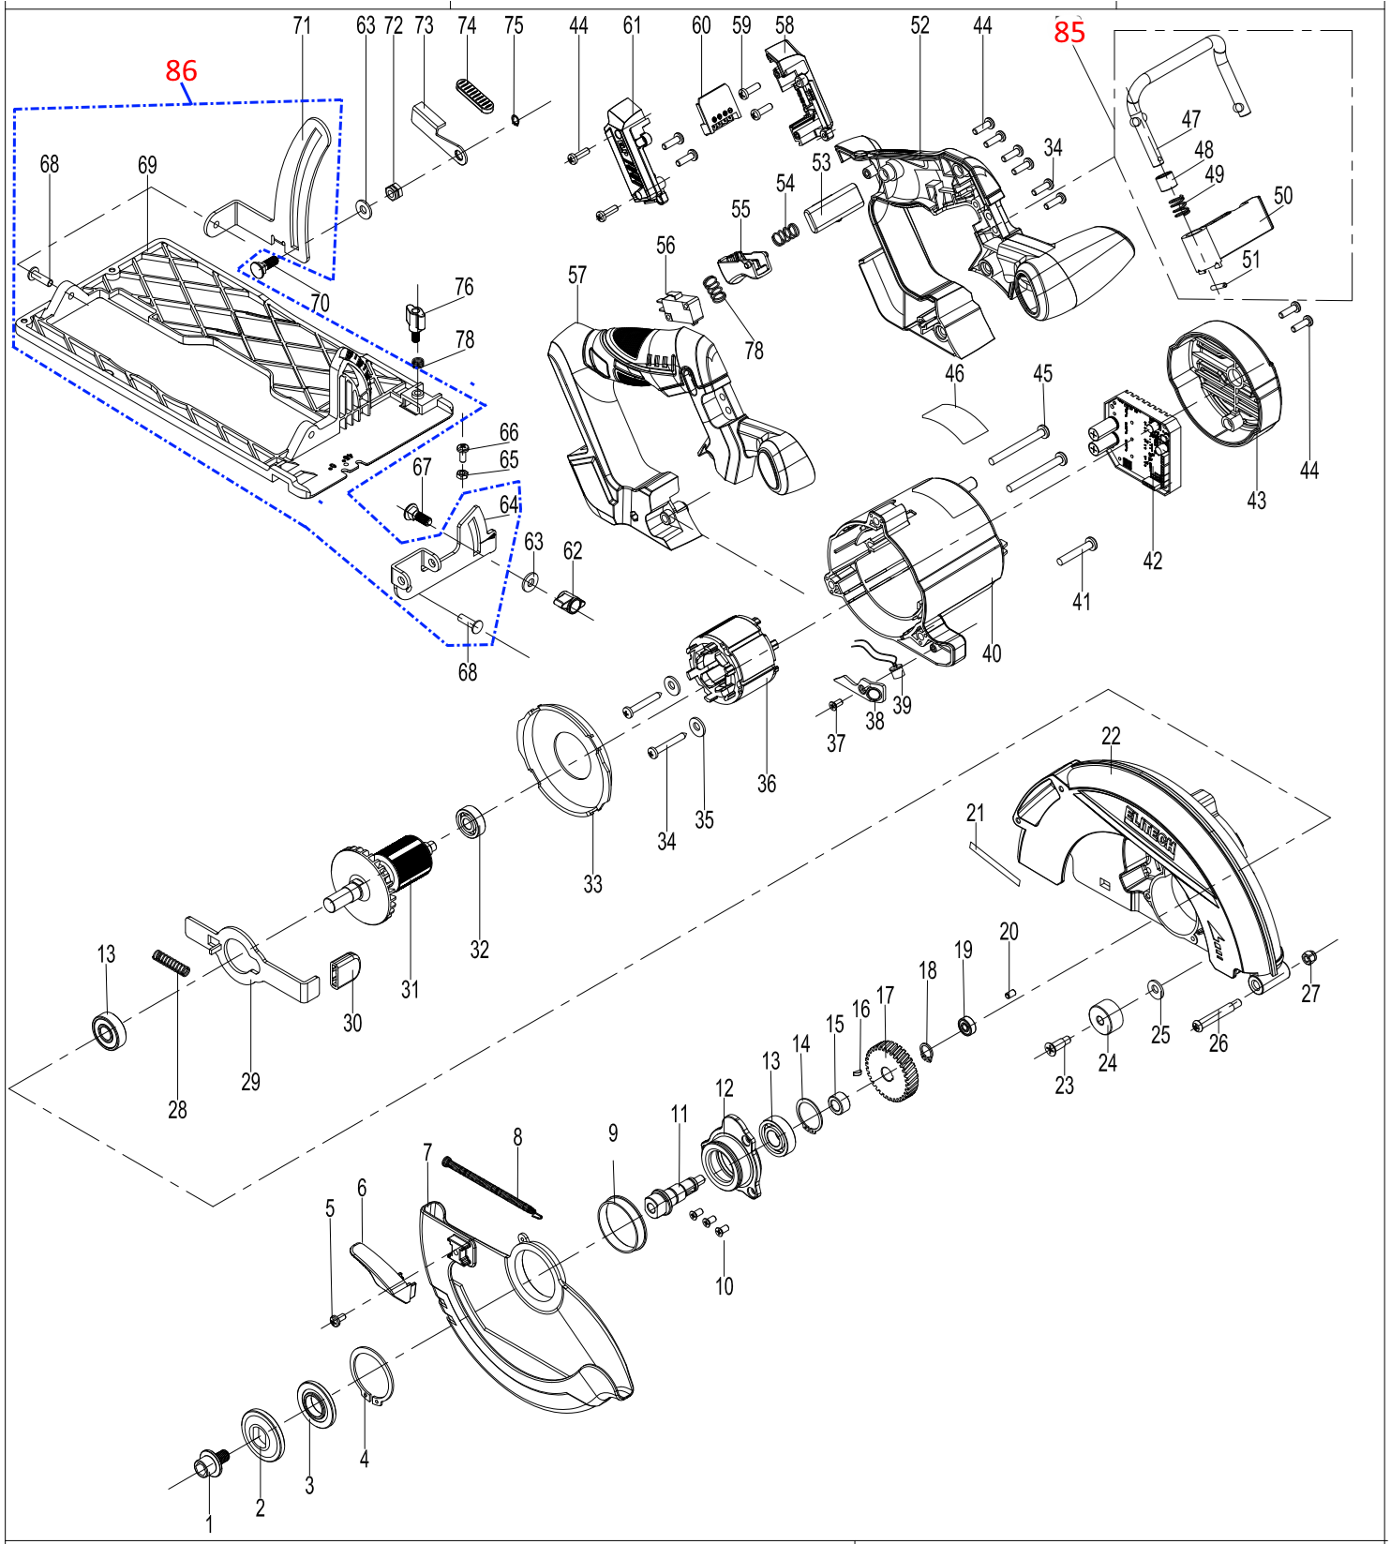

№ | Код ЛИТ | Полное описание | Название EN | Кол-во
1 | 1810.021620 | Винт M8×14 |  | 1
2 | 1810.021630 | Внешний фланец |  | 1
3 | 1810.021640 | Внутренний фланец |  | 1
4 | 1810.021650 | Стопорное кольцо |  | 1
5 | 1810.021660 | Винт |  | 1
6 | 1810.021670 | Рычаг |  | 1
7 | 1810.021680 | Поворотный кожух |  | 1
8 | 1810.021690 | Пружина |  | 1
9 | 1810.021700 | Пластиковая втулка |  | 1
10 | 1810.021710 | Винт |  | 3
11 | 1810.021720 | Выходной вал |  | 1
12 | 1810.021730 | Крышка редуктора |  | 1
13 | 1810.021740 | Подшипник |  | 2
14 | 1810.021750 | стопорное кольцо |  | 1
15 | 1810.021760 | стальная втулка |  | 1
16 | 1810.021770 | Шпонка |  | 1
17 | 1810.021780 | большая шестерня |  | 1
18 | 1810.021790 | Стопорное кольцо |  | 1
19 | 1810.021800 | Плдшипник |  | 1
20 | 1810.021810 | Резиновый демфер |  | 1
21 | 1810.021820 | Стикер |  | 1
22 | 1810.021830 | Защитный кожух |  | 1
23 | 1810.021840 | Винт |  | 1
24 | 1810.021850 | Демфер |  | 1
25 | 1810.021860 | Шайба |  | 1
26 | 1810.021870 | Винт |  | 1
27 | 1810.021880 | Гайка |  | 1
28 | 1810.021890 | Пружина |  | 1
29 | 1810.021900 | Блокиратор |  | 1
30 | 1810.021910 | Кнопка |  | 1
31 | 1810.021920 | Ротор |  | 1
32 | 1810.021930 | Подшипник |  | 1
33 | 1810.021940 | Дефлектор |  | 1
34 | 1810.021950 | Винт |  | 4
35 | 1810.021960 | Шайба |  | 2
36 | 1810.021970 | Статор |  | 1
37 | 1810.021980 | Саморез |  | 1
38 | 1810.021990 | Защитное стекло |  | 1
39 | 1810.022000 | Светодиодная подсветка |  | 1
40 | 1810.022010 | Корпус статора |  | 1
41 | 1810.022020 | Винт |  | 1
42 | 1810.022030 | Контроллер |  | 1
43 | 1810.022040 | Задняя крышка |  | 1
44 | 1810.022050 | Саморез |  | 8
45 | 1810.022060 | Винт |  | 2
46 | 1810.022070 | Стикер |  | 1
47 | 1810.022080 | Крюк |  | 1
48 | 1810.022090 | Подшипники с масляной пропиткой |  | 1
49 | 1810.022100 | Пружина |  | 1
50 | 1810.022110 | Блок крепления крючка |  | 1
51 | 1810.022120 | Эластичный цилиндрический штифт 3×16 |  | 1
52 | 1810.022130 | Левая половина ручки |  | 1
53 | 1810.022140 | Рычаг антиблокировочной системы выключателя |  | 1
54 | 1810.022150 | Пружина |  | 1
55 | 1810.022160 | Клавиша выключателя |  | 1
56 | 1810.022170 | Выключатель |  | 1
57 | 1810.022180 | Правая половина ручки |  | 1
58 | 1810.022190 | Левый держатель коннектора |  | 1
59 | 1810.022200 | Саморез |  | 4
60 | 1810.022210 | Коннектор |  | 1
61 | 1810.022220 | Правый держатель коннектора |  | 1
62 | 1810.022230 | Винт барашек |  | 1
63 | 1810.022240 | Шайба |  | 2
64 | 1810.022250 | Рамка с регулируемым углом наклона |  | 1
65 | 1810.022260 | Гайка |  | 1
66 | 1810.022270 | Винт |  | 1
67 | 1810.022280 | Винт |  | 1
68 | 1810.022290 | Заклепка |  | 2
69 | 1810.022300 | Алюминиевая опорная плита |  | 1
70 | 1810.022310 | Специальный винт с квадратной шейкой M6×16. |  | 1
71 | 1810.022320 | подвижная рама |  | 1
72 | 1810.022330 | Специальная гайка M6×6,5 |  | 1
73 | 1810.022340 | Стопорный рычаг |  | 1
74 | 1810.022350 | Накладка рычага |  | 1
75 | 1810.022360 | Стопорное кольцо 9 |  | 1
76 | 1810.022370 | Винт барашек |  | 1
77 | 1810.022380 | Пружина |  | 2
78 | 1810.022390 | Винт |  | 2
79 | 1810.022400 | Переходная трубка для отвода пыли |  | 1
80 | 1810.022410 | Пильный диск |  | 1
81 | 1810.021470 | Параллельный упор |  | 1
82 | 1810.021480 | Ключ |  | 1
83 | 1810.021490 | Аккумулятор |  | 1
84 | 1810.021500 | Зарядное устройство |  | 1
85 | 1810.022420 | Крючок в сборе |  | 1
86 | 1810.022430 | Алюминиевая опорная плита в сборе |  | 1

